Sheet1
页数 | 原文 | 改为 | 备注
P40.式(3.3) |  |  | 第一步应该为行列式符号
P52.第二段 |  |  | ij=-k的描述替换为ij=k，-90度替换为90度
P54.式(3.33) |  |  | 点乘结果通常定义为标量
P58.第一段 | slambook/ch3/useGeometry/useGeometry.cpp | slambook/ch3/useGeometry/eightGeometry.cpp | 代码文件路径与GitHub上不一致
P75.倒数第四行 |  |  | 应为单位阵I而不是数字1
P94.倒数第六行 | 也就是位于0～65536的值 | 也就是位于0～65535的值 | 16位整型的范围不包括65536
P95.倒数第七行 | opencv.org/downloads.html下载，选择OpenCV for Linux版本即可 | opencv.org/releases.html下载 | opencv网站现在就是这样的，不分平台版本
P95.倒数第二行 | OpenCV会在cmake阶段检查依赖项是否会安装 | OpenCV会在cmake阶段检查依赖项是否已安装 | 有语病，将“会”改为“已”
P96.第十一行 | slambook/ch5/imageBasics.cpp | slambook/ch5/imageBasics/imageBasics.cpp | 代码文件路径与GitHub上不一致
P97 | 第y行的头指针 | //第y行的头指针 | 代码注释换行排版之后没有加上//
 | 指向待访问的像素数据 | //指向待访问的像素数据
 | 块置零 | //块置零
P98.倒数第三段 | 程序的10～17行 | 程序的10～22行 | 行数写错
P106.式(6.2) |  |  | 公式使用符号顺序等与前后内容不一致
P106.式(6.3)
P107.第四行 | 求计算状态x的条件概率分布 | 计算状态x的条件概率分布 | 有语病，删除“求”
P108.第四行 |  |  | 公式使用符号顺序等与前后内容不一致
P108.第五行
P108.式(6.8) | 参看书本 | 式子没错，主要原因看备注 | 没有对式中的N做出解释，N应为x的维度
P108.式(6.10) |  |  | 公式使用符号顺序等与前后内容不一致
P108.式(6.11)
P108.式(6.12)
P110.式(6.14) |  |  | 应对整个目标函数求
P110.式(6.16) |  |  | 公式使用符号与前后内容不一致
P112.第二行 |  |  | 多了两个2
P118 | struct用法 | //struct用法 | 代码注释换行排版之后没有加上//
P119.倒数第十行 | 调用build/curve_fitting查看优化结果 | 调用build/ceres_curve_fitting查看优化结果 | 代码文件名与GitHub上不一致
P119.倒数第九行 | % build/curve_fitting | % build/ceres_curve_fitting
P125.倒数第二行 | OptimizationAlgorithmGaussNewton( solver_ptr ); | //OptimizationAlgorithmGaussNewton( solver_ptr ); | 代码注释换行排版之后没有加上//
P126.第一行 | OptimizationAlgorithmDogleg( solver_ptr ); | //OptimizationAlgorithmDogleg( solver_ptr );
P127.第十七行 | % build/curve_fitting | % build/g2o_curve_fitting | 代码文件名与GitHub上不一致
P144.式(7.10) |  |  | 与定义不一致
P144.式(7.11)
P144.式(7.12) | 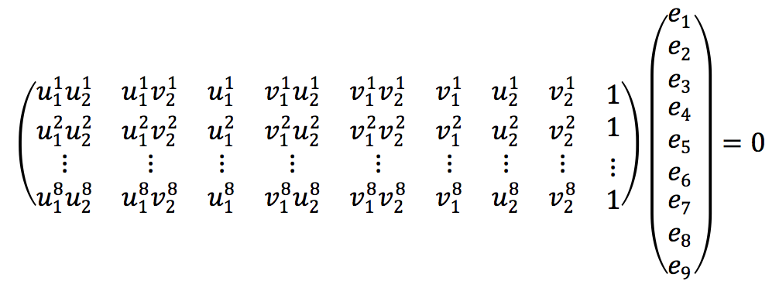 | 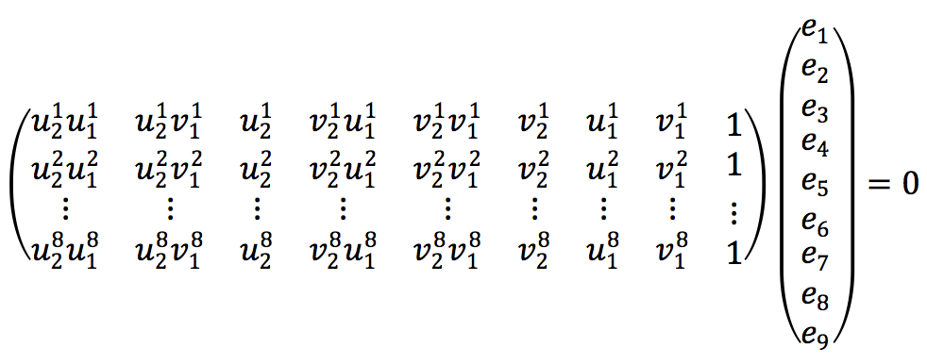
P145.图7-8 | 参看书本 | 图没错，主要原因看备注 | 描述部分涉及图线、点的颜色，而印刷出来的书本只有黑白，建议采用虚线、实线，并标识点
P146.第十行 | 除了基本矩阵和本质矩阵 | 除了基础矩阵和本质矩阵 | “基本”改为“基础”
P146.倒数第八行 | 回顾本节开头的式(7.1) | 回顾本节开头的式(7.2) | 公式引用错误
P148.倒数第十七行 | // 相机内参，TUM Freiburg2 | 主要原因看备注 | 直接删除，这两行根本就没用到
P148.倒数第十六行 | Mat K=( Mat_<double> ( 3, 3 ) << 520.9, 0, 325.1, 0, 521.0, 249.7 ,0, 0, 1 ); | 主要原因看备注
P149.倒数第十五行 | cout<<"usage: feature_estraction img1 img2"<<endl; | cout<<"usage: pose_estimation_2d2d img1 img2"<<endl; | 程序描述错误
P.150-151.程序输出结果 | 参看书本 | 主要原因看备注 | 程序输出结果与实际完全不符，包括数值，产生十分大的偏差
P151.第一段 | 在程序的输出结果可以看出 | 从程序的输出结果可以看出 | 有语病，将“在”改为“从”
P153.倒数第三行 | 可以通过最二小乘法求解 | 可以通过最小二乘法求解 | “二”与“小”互换位置
P154.第十二行 | 我们调用OpenCV提供的triangulation函数进行三角化 | 我们调用OpenCV提供的triangulationPoints函数进行三角化 | 函数描述错误
P154.第十三行 | 片断 | 片段 | 错别字，将“断”改为“段”
P161.式(7.33) |  |  | 中间漏了两个2
P166.程序输出部分第一行 | % build/pose_estimation_3d2d 1.png 2.png d1.png d2.png | % build/pose_estimation_3d2d 1.png 2.png 1_depth.png 2_depth.png | 参数名与Github上实际不符
P166.程序输出部分第五行 | 3d-2d pairs: 78 | 3d-2d pairs: 76 | 程序输出与实际不符
P167.倒数第十二行 | VertexSBAPointXYZ | 主要原因看备注 | VertexSBAPointXYZ这个类在g2o/types/sba/types_sba.h中，而不在g2o/types/sba/types_six_dof_expmap.h中，与前文描述不符
P192.倒数第四行 | 记非齐次像素坐标 | 记齐次像素坐标 | 应为齐次像素坐标，所以删除“非”
P194.第八行 |  |  | 指数映射写错了

P194.第九行 |  |  | 左乘扰动模型扰动项应该放在左边
P194.倒数第三行
P195.第四行 | 据上一节的推导 | 据上一讲的推导 | 内容描述错误，应为上一讲，而不是上一节
P198.第五行 | book | //book | 代码注释换行排版之后没有加上//
P198.第十七行 | so(3) and \epsilon the translation | //so(3) and \epsilon the translation
P200.第二行 | build/direct_sparse ~/dataset/rgbd_dataset_freiburg1_desk | build/direct_sparse ../data | 参数名与Github上实际不符
P213.第十四行 | slambook/project/1.0/include/myslam/frame.cpp | slambook/project/1.0/include/myslam/mypoint.cpp | 代码文件名与GitHub上不一致
P214.第八行 | landmarks | //landmarks | 代码注释换行排版之后没有加上//
P214.第十行 | frames | //frames
P214.第二十一行 | 我们把Config写成单件模式 | 我们把Config写成单例模式 | 与后续内容不一致，“单件”改为“单例”
P217.倒数第十四行 | 计录连续丢失帧数 | 记录连续丢失帧数 | 错别字，将“计”改为“记”
P218.第十四行 | // number of inlier features in icp | // number of inlier features in PnP | 注释错误
P220.第六行 | T_c_r*T_r_w | //T_c_r*T_r_w | 代码注释换行排版之后没有加上//
P242.式(10.25) | 原文中出现R的地方均应该为Q |  | 请保持和发行版字体的一致性 例如转置上标为正体
P256.倒数第一行 | 我们将使用公开的数据库 | 我们将使用公开的数据集 | 将“库”改为“集”
P266.第二十二行 | // Each observatoin corrsponds to a pair of a camera and a point | // Each observation corrsponds to a pair of a camera and a point | 将“observatoin”改为“observation”
P266.第二十九行 | } | }} | 漏了个}
P272.式(11.2) |  |  | 后面推导不带 ，保持符号一致
P272.式(11.3) 以及前面的描述 | 带 的部分 | 去掉
P273.式(11.7) |  |  | 第二行少了个右括号
P282.程序输出部分第一行 | $ build/pose_graph_g2o_lie sphere.g2o | $ build/pose_graph_g2o_lie_algebra sphere.g2o | 代码文件名与GitHub上不一致
P285.图11-5的描述部分 | 竖线为运动方程，其他线为观测方程。虚线框表示一次观测，实线框表示一次运动。 | 其他线为运动方程，竖线为观测方程。红线框表示一次观测，蓝线框表示一次运动。 | 书本上看去都是虚线框，原图是有颜色的，建议改成实线框和虚线框
P289.图11-8 | 参看书本 | 主要原因看备注 | 原图线条是有颜色的，但印刷出来的书本只有黑白，建议改成采用实线和虚线表示
P293.第二十二行 | ); | //); | 代码注释换行排版之后没有加上//
P307.第一行 | 位于slambook/ch9/data中 | 位于slambook/ch12/data中 | 代码文件路径与Github实际不符
P307.倒数第九行 | slambook/ch9/feature_training.cpp | slambook/ch12/feature_training.cpp
P308.倒数第三行 | Number of words = 4983 | Number of words = 4998 | 程序输出结果与实际不符
P310.倒数第十六行 | slambook/ch9/loop_closure.cpp | slambook/ch12/loop_closure.cpp | 代码文件路径与Github实际不符
P312.第一个程序输出部分 | 参看书本 | 主要原因看备注 | 程序输出结果与实际完全不符
P314.倒数第十五行 | slambook/ch9/vocab_larger.yml.gz | slambook/ch12/vocab_larger.yml.gz | 代码文件路径与Github实际不符
P328.第十四行 | 在test_data/Images中发现从0至200的所有图像 | 在test_data/images中发现从0至200的所有图像 | 实际上并没有包含所有图像，下载之后会发现少了一张scene_107.png
P342.倒数第二行 | 在单双和双目的稠密重建中 | 在单目和双目的稠密重建中 | 错别字，将“单双”改为“单目”
P348.第十四行 | 而我们接来下要介绍的 | 而我们接下来要介绍的 | 错别字，将“来下”改为“下来”
P364.倒数第四行 | 如图14-4所示 | 如图14-5所示 | 图示标号错误
P372.式(A.5) |  | G应该为A
P372.式(A.6) |  | 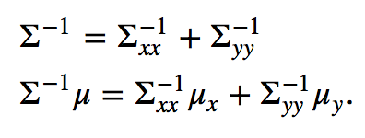
P373.式(A.10) |  |  | 右侧多写了一个R
P375.倒数第二行 | http://www.aicrobo.com/ubuntu_for_ros.html | 主要原因看备注 | 那个网站已经404了

